Living standard
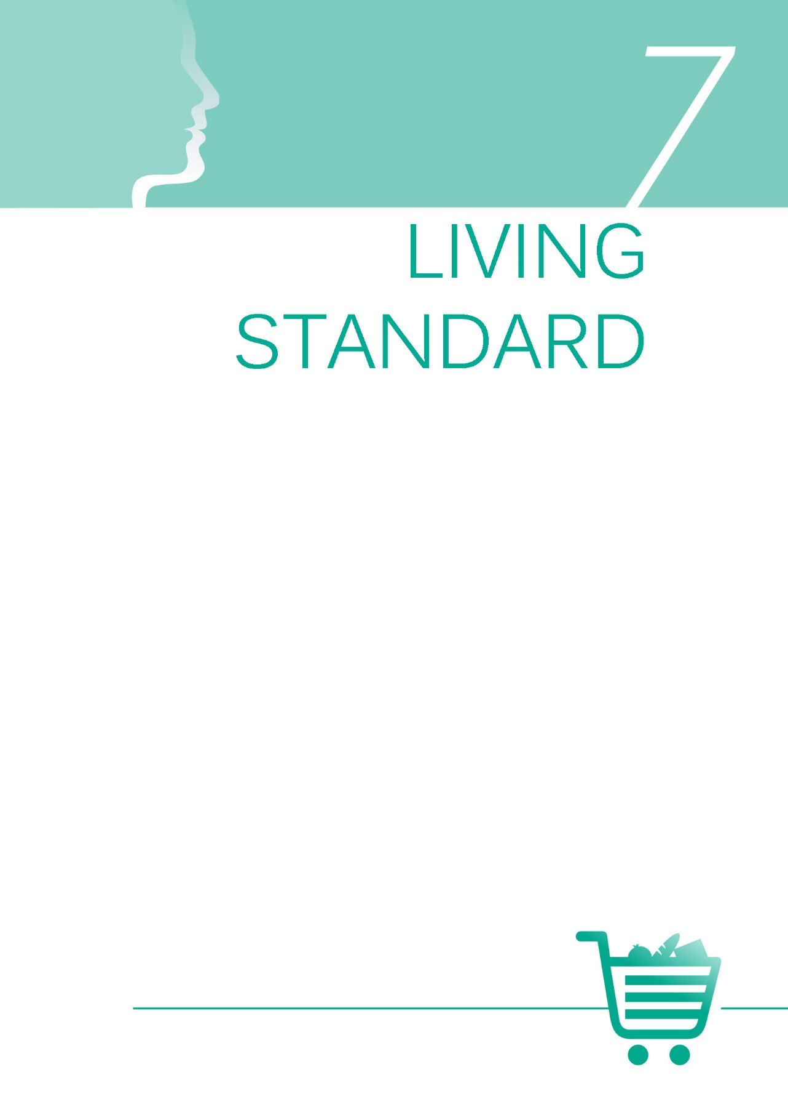

1gr
Циљеви одрживог развоја
SDG 1.2.1 | Удео становништва које живи испод националне линије сиромаштва, према полу и старости
SDG 1.2.1 | Proportion of population living below the national poverty line, by sex and age

 |  |  |  |  | Стопа ризика од сиромаштва према старости и полу, 2019. (%)

 |  | Жене | Мушкарци | Србија
 | 0–17 | 29.3 | 28.6 | 23.2
 | 18–24 | 26.0 | 25.2 | 23.2
 | 25–54 | 22.6 | 21.2 | 23.2
 | 55–64 | 19.7 | 23.9 | 23.2
 | 65+ | 23.2 | 18.3 | 23.2

 |  |  |  |  | Извор: Анкета о приходима и условима живота (СИЛК), РЗС.

 |  |  |  |  | At-risk-of-poverty rate by age and sex, 2019 (%)

 |  | Women | Men | Serbia
 | 0-17 | 29.3 | 28.6 | 23.2
 | 18-24 | 26.0 | 25.2 | 23.2
 | 25-54 | 22.6 | 21.2 | 23.2
 | 55-64 | 19.7 | 23.9 | 23.2
 | 65 + | 23.2 | 18.3 | 23.2

 |  |  |  |  | Source: Survey on Income and Living Conditions – SILC, SORS.

3gr
Циљеви одрживог развоја
SDG 1.2.2 | Удео мушкараца, жена и деце свих узраста који живе у било ком облику сиромаштва, према националним дефиницијама
SDG 1.2.2 | Proportion of men, women and children of all ages living in poverty in all its dimensions according to national definitions

 |  |  |  |  | Стопа ризика од сиромаштва или социјалне искључености према старости и полу, 2019. (%)

 |  | Жене | Мушкарци | Србија
 | 0–17 | 35.2 | 35.4 | 31.7
 | 18–24 | 35.5 | 35.0 | 31.7
 | 25–54 | 31.5 | 31.0 | 31.7
 | 55–64 | 31.2 | 31.8 | 31.7
 | 65+ | 31.1 | 25.0 | 31.7

 |  |  |  |  | Извор: Анкета о приходима и условима живота (СИЛК), РЗС.

 |  |  |  |  | Аt-risk-of-poverty or social exclusion rate by age and sex, 2019 (%)

 |  | Women | Men | Serbia
 | 0-17 | 35.2 | 35.4 | 31.7
 | 18-24 | 35.5 | 35.0 | 31.7
 | 25-54 | 31.5 | 31.0 | 31.7
 | 55-64 | 31.2 | 31.8 | 31.7
 | 65+ | 31.1 | 25.0 | 31.7

 |  |  |  |  | Source: Survey on Income and Living Conditions – SILC, SORS.

5gr
 |  |  |  | Стопа ризика од сиромаштва према најчешћем статусу на тржишту рада за лица старости 18 и више година, према полу, 2019. (%)

 | Жене | Мушкарци | Србија
Запослени код послодаваца | 6.4 | 6.6 | 23.2
Самозапослени | 26.9 | 25.5 | 23.2
Незапослени | 44.4 | 50.5 | 23.2
Пензионери | 18.2 | 16.0 | 23.2
Остали неактивни | 35.8 | 27.4 | 23.2

 |  |  |  | Извор: Анкета о приходима и условима живота (СИЛК), РЗС.

 |  |  |  | At-risk-of-poverty rate by the most frequent status in the labour market, for persons aged 18 and over, by sex, 2019 (%)

 | Women | Men | Serbia
Employees | 6.4 | 6.6 | 23.2
Self-employed | 26.9 | 25.5 | 23.2
Unemployed persons | 44.4 | 50.5 | 23.2
Retired persons | 18.2 | 16.0 | 23.2
Other inactive persons | 35.8 | 27.4 | 23.2

 |  |  |  | Source: Survey on Income and Living Conditions – SILC, SORS.

7gr
 |  |  |  | Стопа изразите материјалне ускраћености према старости и полу, 2019. (%)

 | Жене | Мушкарци | Србија
0–17 | 16.2 | 16.1 | 14.6
18–24 | 16.1 | 15.1 | 14.6
25–54 | 13.8 | 12.6 | 14.6
55–64 | 14.2 | 15.9 | 14.6
65+ | 17.0 | 13.3 | 14.6

 |  |  |  | Извор: Анкета о приходима и условима живота (СИЛК), РЗС.

 |  |  |  | Severe material deprivation rate by age and sex, 2019 (%)

 | Women | Men | Serbia
0–17 | 16.2 | 16.1 | 14.6
18–24 | 16.1 | 15.1 | 14.6
25–54 | 13.8 | 12.6 | 14.6
55–64 | 14.2 | 15.9 | 14.6
65+ | 17.0 | 13.3 | 14.6

 |  |  |  | Source: Survey on Income and Living Conditions – SILC, SORS.

